List1
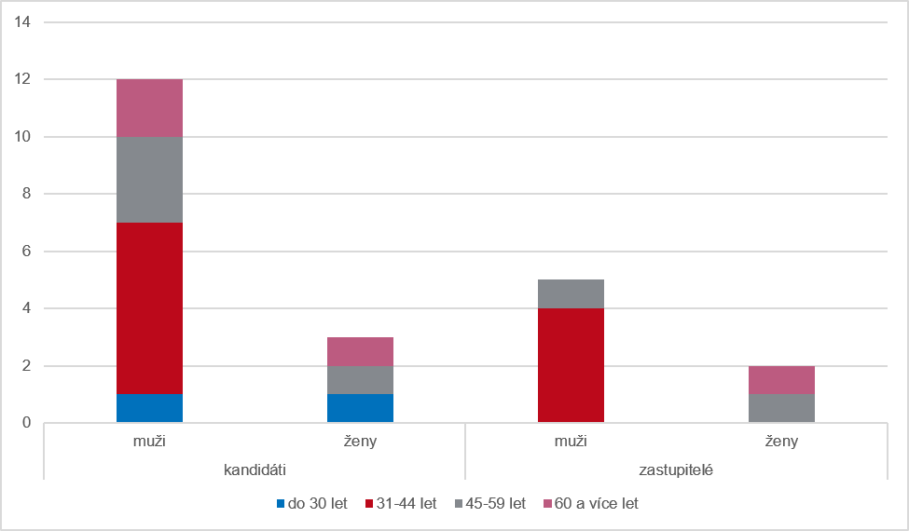
Graf 7 Kandidáti a zastupitelé podle pohlaví a věku v opakovaných volbách ve volebním období 2022–2026

